Sheet1
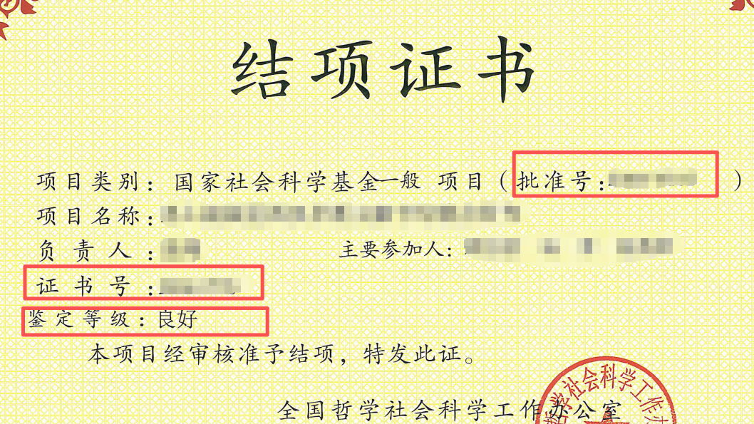
附件7 广东省国家社科基金项目结项优秀申报后期资助项目名单
对承担上一个国家社科基金项目（含重大项目、年度项目及各类专项项目）结项优秀的申报人，请将上一个项目的信息（批准号、项目名称、负责人、责任单位、结项证书号、结项等级）填入本表，连同后期资助申报电子版材料一起报送至人文社科处，本表院系无需盖章
序号 | 批准号 | 项目名称 | 负责人 | 责任单位 | 结项证书号 | 结项等级
1 |  |  |  | 中山大学xx院系
2
3
4
5
6

